상품제안서
로지텍 시그니처 무선 키보드 마우스 콤보세트 | 상품코드: S39021

 |  |  |  |  |  |  | 02-713-8555 | www.synergygift.co.kr
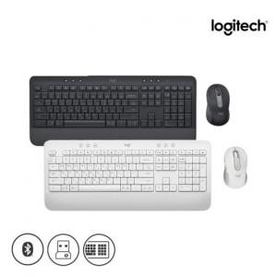 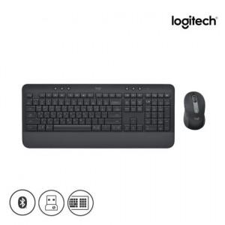 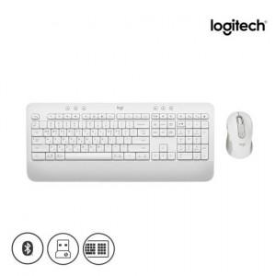

【상세/제작정보】 | <p><span style="font-size: 16px;">​</span>​​​​​</p>

【인쇄/포장옵션】 | 레이저, 키보드레이저 / 포장지포장

【공급단가】 | 수량 | 10~ | 100~ | 200~ | 300~ | 500~
*VAT별도 | 단가 | 91,700원 | 81,200원 | 79,800원 | 78,400원 | 77,000원

【상품 URL】 | https://www.synergygift.co.kr:443/src/goods_detail.php?gdno=39021

